3.Pivot VC
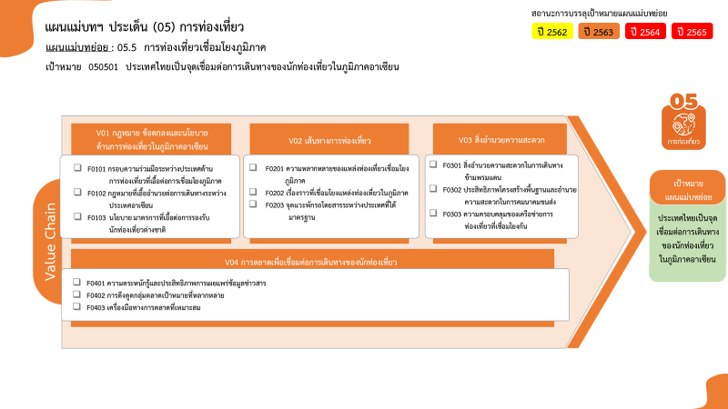
องค์ประกอบ / ปัจจัย | ปีงบประมาณ
 | 2561 | 2562 | 2563 | 2564 | 2565 | 2566 | รวมจำนวนโครงการทั้งหมด
050501V01 |  | 3 | 2 | 1 |  |  | 6
050501V01F01 |  | 3 | 2 | 1 |  |  | 6
050501V02 |  |  | 10 | 44 | 16 |  | 70
050501V02F01 |  |  | 8 | 40 | 15 |  | 63
050501V02F02 |  |  | 2 | 3 | 1 |  | 6
0 โครงการ
6 โครงการ
0 โครงการ
63 โครงการ
6 โครงการ
1 โครงการ
3 โครงการ
46 โครงการ
8 โครงการ
รวมทั้งสิ้น 161 โครงการ
11 โครงการ
8 โครงการ
5 โครงการ
050501V02F03 |  |  |  | 1 |  |  | 1
050501V03 | 1 | 1 | 32 | 16 | 7 |  | 57
050501V03F01 |  |  | 1 | 1 | 1 |  | 3
050501V03F02 |  |  | 30 | 11 | 5 |  | 46
050501V03F03 | 1 | 1 | 1 | 4 | 1 |  | 8
050501V04 | 1 | 2 | 9 | 9 | 2 | 1 | 24
050501V04F01 | 1 | 1 | 5 | 4 |  |  | 11
050501V04F02 |  | 1 | 2 | 2 | 2 | 1 | 8
050501V04F03 |  |  | 2 | 3 |  |  | 5
ไม่สอดคล้องกับ V และ F ใด |  | 1 | 3 |  |  |  | 4
050501V00F00 |  | 1 | 3 |  |  |  | 4
รวมจำนวนโครงการทั้งหมด | 2 | 7 | 56 | 70 | 25 | 1 | 161

โครงการที่ไม่สอดคล้องกับองค์ประกอบและปัจจัยใดของเป้าหมายแผนแม่บทย่อย จำนวน 4 โครงการ
*F00 หมายถึงโครงการไม่สอดคล้องกับองค์ประกอบและปัจจัยใดของเป้าหมายแผนแม่บทย่อย

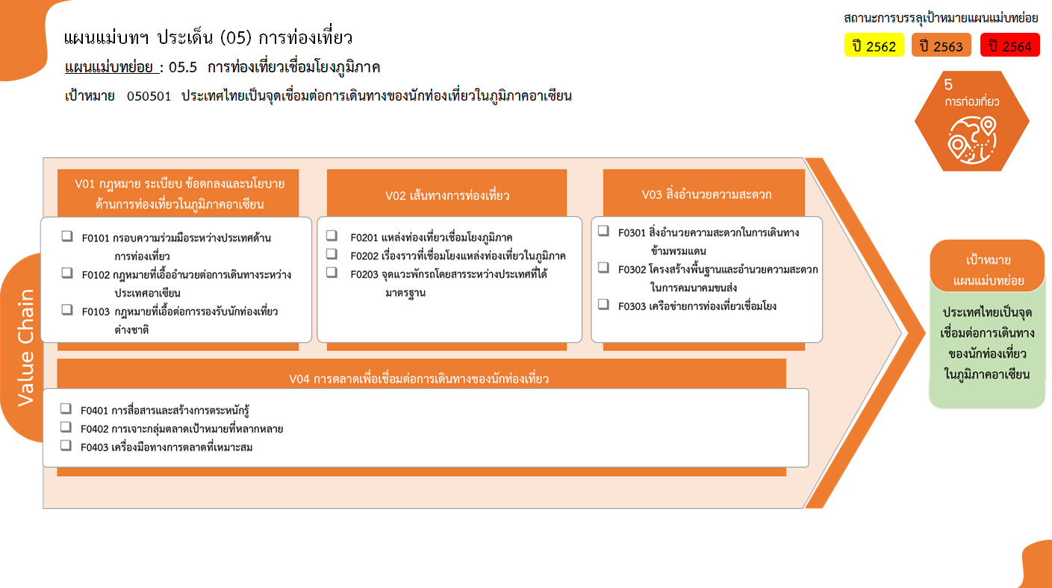
0 โครงการ
6 โครงการ
0 โครงการ
63 โครงการ
6 โครงการ
1 โครงการ
3 โครงการ
46 โครงการ
8 โครงการ
รวมทั้งสิ้น 161 โครงการ
11 โครงการ
8 โครงการ
5 โครงการ

